租赁端
租赁端消息
序号 | 消息类型 | 触发场景 | 触发方 | 消息接收方 | 短信、消息显示形式/位置 | 参考示例
1 | 更换司机 | 租赁端客服更换司机 | 租赁端 | 发起申请司机、接单司机、下单人、乘车人 | 短信 | （1）发送给申请更换的司机 模板：{0}师傅，您好！您的{1}订单已成功更换为其他司机替您完成行程服务。 0：申请更换的司机姓名 1：订单编号 （2）发送给接单司机 模板：{0}师傅，您好！客服为您指派了一个{1}的新订单，请登录司机端查看已接订单或咨询{2}（租赁公司简称） 0：接单司机姓名 1：用车时间（格式:yyyy-mm-dd hh:mm） 2：客服电话 （3）发送给下单人/乘车人（若为同一人，只发送一次） 模板：司机信息调整：您在{0}的{服务类型}用车服务，司机更换为{1}，{2}。不便之处，敬请谅解！如需帮助可联系{3}，祝您用车愉快（租赁公司简称） 0：用车时间（格式:yyyy-mm-dd hh:mm） 1：司机姓名+师傅+司机手机号码 2：车辆颜色+品牌车系+车牌号 3：客服电话

2 | 待人工派单提醒 | 系统派单无人接单转为人工派单 | 服务器 | 租赁端(1、租赁客服下单成功需要成功消息弹窗 2、非租赁客服下单无司机抢单需要消息弹窗) | 右下角弹窗 | 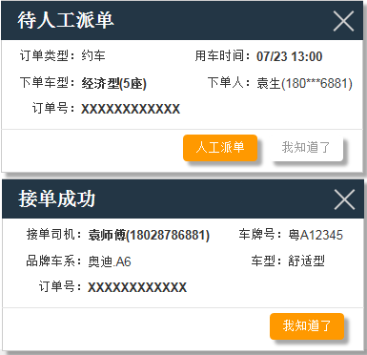 如右图所示
3 | 人工派单成功 | 客服指派订单给司机成功 | 租赁端 | 司机、下单人、乘车人 | 短信 | （1）模板：{0}师傅，您好！客服为您指派了一个{1}的新订单，请登录司机端查看已接订单或咨询{2}（租赁公司简称） 0：接单司机姓名 1：用车时间（格式：yyyy-mm-dd hh:mm） 2：客服电话 （2）下单和乘车人不同，发送给乘车人 模板：您好，{0}为您安排专车于{1}去{2}接您，司机为{3}，{4}。如需帮助可联系{5}（租赁公司简称） 0：下单人姓名 1：用车时间（格式：yyyy-mm-dd hh:mm） 2:上车地点 3：司机姓名+师傅+司机手机号码 4：车辆颜色+品牌车系+车牌号 5：客服电话 （3）发送给下单人 模板：预订成功，您为{0}预订的{1}的专车，司机为{2}，{3}，如需帮助可联系{4}（租赁公司简称） 0：乘车人姓名 1：用车时间（格式：yyyy-mm-dd hh:mm） 2：司机姓名+师傅+司机手机号码 3：车辆颜色+品牌车系+车牌号 4：客服电话 （4）下单和乘车人同一人（只发送一次） 模板：{0}的用车预订成功，将由{1}为您服务，{2}，如需帮助可联系{3}（租赁公司简称） 0：用车时间（格式：yyyy-mm-dd hh:mm） 1：司机姓名+师傅+司机手机号码 2：车辆颜色+品牌车系+车牌号 3：客服电话
5 | 复核结果 | 租赁端客服处理复核 | 租赁端 | 下单人或者司机（根据提出申请方发送） | 短信 | 模板：订单复核通知：您在{0}的用车服务复核已完成，复核结果{1}分钟，{2}公里，应付{3}元，多收金额将返还至您的账户余额。如需帮助可联系{4}，期待下次为您服务（租赁公司简称） 0：用车时间（格式：yyyy-mm-dd hh:mm） 1：复核后用时 2：复核后里程 3：复核后费用 4：客服电话
 |  |  |  |  | 我的消息 | 司机端内容样式参照原型
6 | 订单取消 | 租赁客服取消派单成功的订单 | 租赁端 | 下单人、乘车人、司机端 | 短信 | （1）下单人模板：您{0}的用车订单已被客服取消。如需帮助可联系{1}（租赁公司简称） 0：用车时间 1:客服电话 （2）乘车人模板：您{0}的用车订单已被客服取消，如有疑问，请联系下单人。如需帮助可联系{1}（租赁公司简称） 0：用车时间 1:客服电话 注：若下单人和乘车人为同一人，则只发送下单人模板
 |  |  |  |  | 我的消息 | 司机端内容样式参照原型
7 | 租赁公司申请toC业务 | 租赁端申请加入toC业务 | 租赁端 | 运管端超管 | 消息中心 | 标题：“toC业务” 内容：“（租赁公司全称），申请加入toC业务，请审核，联系方式{0}。” 0：租赁公司超管联系方式
8 | 租赁公司退出toC业务 | 租赁端退出toC业务 | 租赁端 | 运管端超管 | 消息中心 | 标题：“toC业务” 内容：“（租赁公司全称），已退出toC业务，详情请咨询{0}” 0：租赁公司超管联系方式
9 | 重置机构端密码 | 租赁端重置机构端超管账号的密码 | 租赁端 | 机构端超管 | 短信下发 | 模板：“您的超级管理员账号xxxxxx的密码已重置为：{X}，请使用新密码登录（租赁公司简称）” 注：X密码是随机生成
10 | 新增机构客户 | 租赁端操作员新增机构客户 | 租赁端 | 机构端超管 | 短信下发 | 模板：“您的超级管理员账号：xxxxxxx;随机密码：888888，请使用账号密码登录（租赁公司简称）”
11 | 发送机构端超管密码 | 租赁端填写或修改机构端联系方式并保存 | 租赁端 | 机构端超管 | 短信下发 | 模板：“您的超级管理员账号：XXXXXX;随机密码：888888，请使用账号密码登录（租赁公司简称）”
12 | 新增司机信息 | 租赁端操作员新增司机信息 | 租赁端 | 司机 | 短信下发 | 模板：“您的司机账号：XXXXXX;随机密码：888888，请使用账号密码登录司机端（租赁公司简称）”
13 | 重置司机端密码 | 租赁端重置司机端密码 | 租赁端 | 司机 | 短信下发 | 模板：“您的司机账号XXXXXX密码已重置为：{X}，请使用新密码登录,详情请咨询{0}（租赁公司简称）” X：密码是随机生成 0：租赁端客服电话
14 | 修改司机身份 | 租赁端司机从特殊身份修改成普通身份 | 租赁端 | 机构端超管 | 消息 | 标题：“司机身份变更” 内容：“（租赁公司简称）提供的特殊司机{0}，已停止给贵司服务” 0：特殊司机姓名
15 | 账单核对完成 | 租赁端核对账单完成 | 租赁端 | 机构端超管、财务管理员 | 消息 | 标题：“账单审核” 内容：“（租赁公司简称）7月用车月结账单已核对完成，请审核”
16 | 账单确认收款 | 租赁端确认账单已收款 | 租赁端 | 机构端超管、财务管理员 | 消息 | 标题：“账单确认收款” 内容：“（租赁公司简称）7月月结账单租赁端确认账单已收款，请知悉”
17 | 解绑司机推送 | 租赁端解除司机绑定 | 租赁端 | 司机端 | 通知栏 弹窗 | 通知栏文案“您已经和车辆鄂XXXXX解除绑定” 鄂XXXXX：解除绑定的车牌号 弹窗参照prd文档

司机端
司机端消息
序号 | 消息类型 | 触发场景 | 触发方 | 消息接收方 | 短信、消息显示形式/位置 | 参考示例
1 | 已接单 | 司机已接单 | 司机端 | 下单人、乘车人 | 短信 | （1）下单和乘车人不同，发送给乘车人 模板：您好，{0}为您安排专车于{1}去{2}接您，司机为{3}，{4}。如需帮助可联系{5}（租赁公司简称） 0：下单人姓名 1：用车时间（格式：yyyy-mm-dd hh:mm） 2:上车地点 3：司机姓名+师傅+司机手机号码 4：车辆颜色+品牌车系+车牌号 5：客服电话 （2）发送给下单人 模板：预订成功，您为{0}预订的{1}的专车，司机为{2}，{3}，如需帮助可联系{4}（租赁公司简称） 0：乘车人姓名 1：用车时间（格式：yyyy-mm-dd hh:mm） 2：司机姓名+师傅+司机手机号码 3：车辆颜色+品牌车系+车牌号 4：客服电话 （3）下单和乘车人同一人（只发送一次） 模板：{0}的用车预订成功，将由{1}为您服务，{2}，如需帮助可联系{3}（租赁公司简称） 0：用车时间（格式：yyyy-mm-dd hh:mm） 1：司机姓名+师傅+司机手机号码 2：车辆颜色+品牌车系+车牌号 3：客服电话
 |  |  |  | 租赁/运管端 （客服下单司机抢单成功）需要消息弹窗 | 右下角弹窗 | 右下角弹窗提示，如右侧图，其中接单成功的弹窗只有客服自己下的单并且司机抢单成功才会弹窗 | 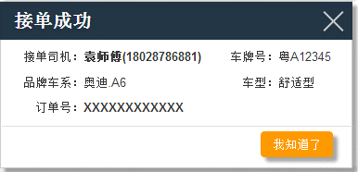
 |  |  |  | 若为机构端下单，且机构端在线，则需要消息弹窗 | 弹窗 | 样式参照原型或者prd文档
2 | 出发接人 | 司机开始出发去接乘客人 | 司机端 | 乘客端 | 订单详情页面提示信息 | 内容：“温馨提示：司机已出发”
3 | 已抵达 | 司机已经抵达了乘客上车的地方 | 司机端 | 乘客端 | 订单详情页面提示信息 | 内容：“温馨提示：司机已抵达上车地点”
4 | 开始服务 | 乘客已在车上，司机开始服务 | 司机端 | 乘客端 | 订单详情页面提示信息 | 内容：“温馨提示：正在前往您的目的地”
5 | 行程结束 | 司机端服务完成 | 司机端 | 下单人 | 短信 | 模板：您在{0}的用车服务已完成，行驶{1}分钟，{2}公里，应付{3}元，您可登录客户端评价该订单及查看费用详情。如需帮助可联系{4}，期待下次为您服务（租赁公司简称） 0：用车时间，yyyy-mm-dd hh:mm 1：行程用时 2：行程里程 3：费用 4：客服电话
6 | 申请订单复核 | 司机申请订单复核 | 司机端 | 运管端 | 消息中心 | 标题：“申请复核” 内容：“订单编号:2233413的订单已申请复核，申请复核方：司机”

机构端
机构端消息
序号 | 消息类型 | 触发场景 | 触发方 | 消息接收方 | 短信、消息显示形式/位置 | 参考示例
1 | 订单取消 | 下单人取消派单成功的订单 | 机构端 | 下单人、乘车人(若同一人，只发送下单人) 司机 | 短信 | 下单人模板：您{0}的用车订单已经取消。如需帮助可联系{1}（租赁公司简称） 0：用车时间 1:客服电话 乘车人模板：您{0}的用车订单已被下单人取消，如有疑问，请联系下单人。如需帮助可联系{1}（租赁公司简称） 0：用车时间 1:客服电话
 |  |  |  |  | 弹窗、我的消息 | 司机端内容样式参照原型 | 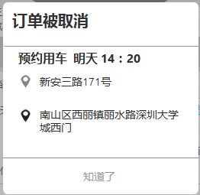 | 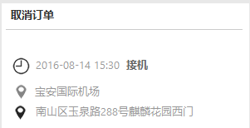
2 | 新增员工 | 机构管理发送员工账号和手机号码给员工 | 机构端 | 员工 | 短信 | 模板：“您的机构端、乘客端账号：XXXXXX；随机密码：888888，请使用账号密码登录（机构简称）”
3 | 删除员工 | 机构管理发送员工信息删除的短信给员工 | 机构端 | 员工 | 短信 | 模板：“机构管理员已删除您的员工信息，您的因公用车将被限制，如有异议请联系管理员（机构简称）”
4 | 重置员工密码 | 机构管理员重置员工密码 | 机构端 | 员工 | 短信 | 模板：“您的账号XXXXXX密码已重置为：{X}，请使用新密码登录,详情请咨询{0}（机构简称）” X:密码是随机生成 0：机构端超管联系方式
5 | 员工手机号码变更 | 修改员工手机号码 | 机构端 | 员工 | 短信 | 模板：“因手机号码变更，您的机构端、乘客端账号变更为：XXXXXX；随机密码：888888，请使用新账号密码登录，详情请咨询{0}（机构简称）” X:密码是随机生成 0：机构端超管联系方式
6 | 账单退回 | 机构端发现账单有误，予以退回 | 机构端 | 租赁端财务管理员 | 消息 | 标题：“账单退回” 内容：“（机构简称）7月月结账单有误已退回，请处理”
7 | 机构已付款 | 机构端核对账单无误，予以付款 | 机构端 | 租赁端财务管理员 | 消息 | 标题：“机构已付款” 内容：“（机构简称）7月月结账单无误已付款，请确认”
8 | 账户余额不足 | 当可用额度低于100元时，提示余额不足 | 机构端 | 机构端超管、财务管理员 | 消息中心 | 标题：“账户余额不足” 内容：“（租赁公司简称）账户余额不足，为保证用车需求，请尽快充值。” 频率：每日发送一次
9 | 更改预留在登录帐号对应租赁端的联系方式 | 更改机构端联系方式 | 机构端 | 登录帐号对应租赁公司的超级管理员 | 租赁端消息中心 | 标题为：“机构联系方式变更” 内容为：“xxxxx公司联系方式变更为138xxxxxxxx”

订单复核消息推送
订单复核信息汇总
序号 | 消息类型 | 触发场景 | 触发方 | 消息接收方 | 短信、消息显示形式/位置 | 参考示例
1 | 租赁端订单复核后退款 | 乘客对已支付的订单金额有疑议 | 下单人 | 下单人 | 短信 | 模板：订单复核通知：您在{0}的用车服务复核已完成，复核结果{1}分钟，{2}公里，应付{3}元，多收金额将返还至您的账户余额。如需帮助可联系{4}，期待下次为您服务（租赁公司简称） 0：用车时间（格式：yyyy-mm-dd hh:mm） 1：复核后用时 2：复核后里程 3：复核后费用 4：客服电话
2 | 租赁端据不受理复核 | 乘客对已支付的订单金额有疑议 | 下单人 | 下单人 | 短信 | 模板：经核实，您在{0}的用车车费金额正确。如需帮助可联系{1}，期待下次为您服务（租赁公司简称） 0：用车时间（格式：yyyy-mm-dd hh:mm） 1：客服电话
3 | 租赁端订单复核后订单金额少于实际金额 | 司机对订单金额有疑议 | 司机 | 司机端 | 通知栏推送 司机端系统消息 | 通知栏推送文案：“您收到一条订单复核反馈：车费金额应为xx元” 系统消息文案：“订单复核完成，车费金额应为xx元。” | 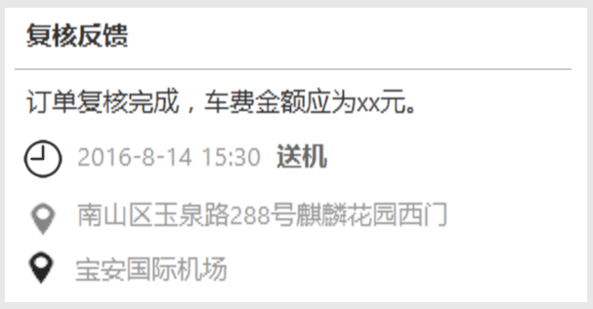
3 | 租赁端订单复核后订单金额多余实际金额 | 乘客对订单金额有疑议 | 乘客 | 乘客 | 短信 | 模板：订单复核通知：您在{0}的用车服务复核已完成，复核结果{1}分钟，{2}公里，应付{3}元。如需帮助可联系{4}，期待下次为您服务（租赁公司简称） 0：用车时间（格式：yyyy-mm-dd hh:mm） 1：复核后用时 2：复核后里程 3：复核后费用 4：客服电话
4 | 租赁端订单复核后订单金额多于实际金额，且已支付 | 司机对订单金额有疑议 | 司机 | 司机端 | 通知栏推送 司机端系统消息 | 通知栏推送文案：“您收到一条订单复核反馈：车费金额应为xx元,差额部分不计入贡献” 系统消息文案：“订单复核完成，车费金额应为xx元差额部分不计入贡献。” | 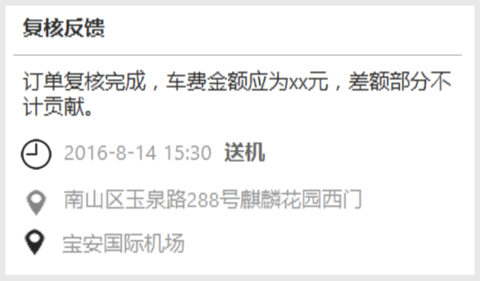
5 | 租赁端据不受理复核 | 司机对订单金额有疑议 | 司机 | 司机端 | 通知栏推送 司机端系统消息 | 通知栏推送文案：“您收到一条订单复核反馈：经核实，车费金额正确” 系统消息文案：：“经核实，车费金额正确” | 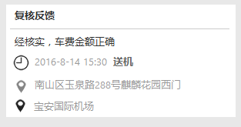
6 | 运管端订单复核后退款 | 乘客对已支付的订单金额有疑议 | 下单人 | 下单人 | 短信 | 模板：订单复核通知：您在{0}的用车服务复核已完成，复核结果{1}分钟，{2}公里，应付{3}元，多收金额将返还至您的账户余额。如需帮助可联系{4}，期待下次为您服务（产品名称） 0：用车时间（格式：yyyy-mm-dd hh:mm） 1：复核后用时 2：复核后里程 3：复核后费用 4：运管端客服电话
7 | 运管端据不受理复核 | 乘客对已支付的订单金额有疑议 | 下单人 | 下单人 | 短信 | 模板：经核实，您在{0}的用车车费金额正确。如需帮助可联系{1}，期待下次为您服务（产品名称） 0：用车时间（格式：yyyy-mm-dd hh:mm） 1：运管端客服电话
8 | 运管端订单复核后订单金额少于实际金额 | 司机对订单金额有疑议 | 司机 | 司机端 | 通知栏推送 司机端系统消息 | 通知栏推送文案：“您收到一条订单复核反馈：车费金额应为xx元” 系统消息文案：“订单复核完成，车费金额应为xx元。”
9 | 运管端订单复核后订单金额多于实际金额，且已支付 | 司机对订单金额有疑议 | 司机 | 司机端 | 通知栏推送 司机端系统消息 | 通知栏推送文案：“您收到一条订单复核反馈：车费金额应为xx元,差额部分不计入贡献” 系统消息文案：“订单复核完成，车费金额应为xx元差额部分不计入贡献。”
10 | 运管端据不受理复核 | 司机对订单金额有疑议 | 司机 | 司机端 | 通知栏推送 司机端系统消息 | 通知栏推送文案：“您收到一条订单复核反馈：经核实，车费金额正确” 系统消息文案：“经核实，车费金额正确”
3 | 租赁端订单复核后订单金额多余实际金额 | 乘客对订单金额有疑议 | 下单人 | 下单人 | 短信 | 模板：订单复核通知：您在{0}的用车服务复核已完成，复核结果{1}分钟，{2}公里，应付{3}元。如需帮助可联系{4}，期待下次为您服务（产品名称） 0：用车时间（格式：yyyy-mm-dd hh:mm） 1：复核后用时 2：复核后里程 3：复核后费用 4：运管端客服电话

